Projektbeschreibung
 | SUBLIME - SDGs Uniting Border Communities as Leaders of Inclusiveness, Mobilization and Empowerment [Ref: NDICI CHALLENGE/2023/448-265]
 | Youth Climate Actions Subgranting Scheme in Straß - Österreich
 | 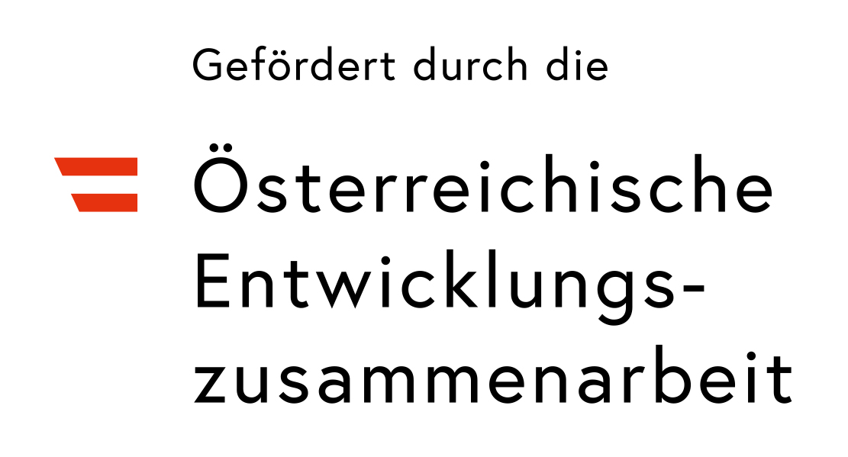 insert partner logo and delete this text
 | Kamalé - KlimAte Mindful Actions Led by Engaged Youth Leaders, Application Form
 | In order to process your application for funding, we require you to provide us with some information about your project. Please follow the steps below.
 | Um Ihren Antrag auf Finanzierung bearbeiten zu können, benötigen wir einige Angaben zu Ihrem Projekt. Bitte folgen Sie den nachstehenden Schritten.

 | 01. Rename this file to "[Legal Entity Name] - Kamalé Application Form"
 | Speichere diese Datei unter "[Name der Organisation/des Vereins] - Kamalé Bewerbungsformular"

 | 02. In this tab (Project Description), you will find some questions that will provide us with the details of your project.
 | Auf dieser Registerkarte (Projektbeschreibung) findest du einige Fragen, die uns Details zu deinem/eurem Projekt liefern.

 | 03. In the second tab (Project Budget), you will find questions related to your budget.
 | Auf der zweiten Registerkarte (Projektbudget) findest du Fragen zu deinem/eurem Budget.

 | 04. After filling in all questions, save this file and send it to the following email address: angelika.derfler@suedwind.at
 | Nachdem ihr alle Fragen ausgefüllt habt, speichere die Datei und sende sie an folgende E-Mail-Adresse: angelika.derfler@suedwind.at

 | 05. If you need help, more information is available in the Guidelines to Applicants. If your question is not answered there, send an email to xxx@yyy,it.
 | Wenn ihr Hilfe benötigt, findet ihr weitere Informationen in den Guidlines für Antragssteller:innen. Wenn die Fragen dort nicht beantwortet werden, sende eine Mail an angelika.derfler@suedwind.at

 | Part 01: Applicant Details / Informationen zum/zur Antragssteller:in

 | Legal Business Name and Place/ Name des Vereins/der Organisation etc. und Ort

 | Your answer / hier angeben:

 | Legal form/ Rechtsform
 | Your answer / hier angeben

 | Contacts (e-mail, phone number, etc.) / Kontakt (E-Mail, Telefonnummer, etc.)
 | Your answer / hier angeben

 | Part 02: Project Description / Projektbeschreibung

 | A. Project Description / A. Beschreibung des Projekts

 | EN: Provide a short description in 250 words or less, including key details such as the objective, activities, target groups (e.g. students, young entrepreneurs, young influencers, etc.) scope, and expected outcomes.
 | Gebt hier eine kurze Beschreibung in maximal 250 Wörtern, einschließlich wichtiger Details wie das Ziel, Aktivitäten, Zielgruppen (z.B. Studierende, junge Unternehmer:innen, Influencer:innen, etc.), Umfang und erwartete Ergebnisse
 | Your answer (250 words max.) / hier angeben (max. 250 Wörter)

 | B. Project Relevance / B. Relevanz des Projekts

 | EN: Local Relevance & Impact - How does the project address local climate-related challenges? (max. 500 words) - Whch is the target community? How does it align with the specific needs of the target community? (max. 500 words)

 | Lokale Relevanz und Wirkung:
 | Wie adressiert das Projekt lokale klimabezogene Herausforderungen (max. 500 Wörter)?
 | Your answer (500 words max.) / rispondere qui (max. 500 parole)

 | Was ist die Zielgruppe? Wie passt das Projekt zu den spezifischen Bedürfnissen der Zielgruppe? (max. 500 Wörter)
 | Your answer (500 words max.) / hier angeben (max. 500 Wörter)

 | C. Project Implementation / C. Projektumsetzung

 | EN: How do you plan to implement your project? Outline the key steps, timeline, and material and human resources needed for a successful execution. (max.250 words)

 | Wie plant ihr die Durchführung des Projekts? Skizziere hier die wichtigsten Schritte, den Zeitplan sowie die materiellen und personellen Ressourcen, die für eine erfolgreiche Durchführung erforderlich sind. (max. 250 Wörter)
 | Your answer (250 words max.) / hier angeben (max. 250 Wörter)

 | D. Outreach, engagement and inclusion / D. Öffentlichkeitsarbeit, Engagement und Inklusion

 | EN: With which tools and methodologies (e.g. social media campaigns, participative workshops, community events, etc.) will the project manage to involve at least 250 young people (15-30 years old) as participants? Will at least 10 young people (15-30) be directly involved in the organisation and implementation of activities and how? (max. 300 words)

 | Mit welchen Instrumenten und Methoden (z.B. Kampagnen über soziale Medien, partizipative Workshops, Gemeinschaftsveranstaltungen, etc.) wird es dem Projekt gelingen, mindestens 250 junge Menschen (15-30 Jahre) als Teilnehmende einzubeziehen? Werden mindestens 10 junge Menschen (15-30) direkt in die Organisation und Durchführung der Aktivitäten einbezogen und wie? (max. 300 Wörter)
 | Your answer 300 words max.) / hier angeben (max. 300 Wörter)

 | EN: How he proposal involve underserved and marginalised people not only as beneficiaries but also as active participants in the implementation and proposing group? How does the proposal adopt a solid gender-sensitive approach? (max. 150 words)

 | Wie bezieht der Vorschlag Menschen ein, welche gesellschaftlich benachtieligt sind, nicht nur als Begünstigte, sondern auch als aktive Teilnehmer:innen an der Umsetzung und als Antragsteller:innen ein? Inwiefern verfolgt der Vorschlag einen Ansatz, der Dikriminierung aufgrund von Geschlecht entgegenwirkt? (max. 150 Wörter)
 | Your answer 150 words max.) / rispondere qui (max. 150 parole)

 | E. Project Capacity & Budget / E. Capacità e Budget del progetto
 | EN: Define your project budget in the second sheet: Project Budget.
 | Erstellt ein Projektbudget im zweiten Tabellenblatt: Projektbudget
 | EN: List the potential ten young people (15-30 years old) directly engaged in the implementation of the youth climate action
 | Liste von zehn jungen Menschen (1530 Jahre), die potentiell direkt an der Umsetzung des Projekts beteiligt sind
 | First Name / Year of birth / Living place // Vorname/ Geburtsjahr / Wohnort

1
2
3
4
5
6
7
8
9
10

 | F. Hat die antragsstellende Organisation bereits direkt und/oder indirekt Mittel aus dem DEAR-Programm (Call 2022) erhalten?
 | YES/NO // Ja/Nein

